Пропозиція_товари
 |  |  |  | Додаток №1 до Запиту 1948KR
Форма цінової пропозиції

(Назва Учасника), надає свою пропозицію щодо участі у закупівлі меблів та обладнання для потреб ТЧХУ.
Відомості про підприємство |  |  |  | Повне найменування учасника – суб’єкта господарювання
 |  |  |  | Ідентифікаційний код за ЄДРПОУ або реєстраційний номер облікової картки платника податків
 |  |  |  | Реквізити (адреса - юридична та фактична, телефон, факс, телефон для контактів, e-mail, розрахунковий рахунок)
Відомості про особу (осіб), які уповноважені представляти інтереси Учасника |  |  |  | (Прізвище, ім’я, по батькові, посада, контактний телефон).
Допускаються будь-які аналоги з технічними та функціональними характеристиками не гірше наведених. Учаснику необхідно вказати модель (торгову марку), виробника та детально зазначати технічні характеристики продукції у відповідності до параметрів та вимог технічного опису даної таблиці та обов’язково надати фото. Вартість доставки має бути врахована у вартість товару. Закупівля меблів відбувається без збірки.

№ п/п | Технічні характеристики та опис |  |  |  | Кількість, шт | Ціна, за одиницю, (з урахуванням всіх податків і зборів) * | Вартість, грн., (з урахуванням всіх податків і зборів) *

 | Запит** |  | Пропозиція
 | Найменування та характеристики | Візуалізація | Вказати модель (торгову марку), виробника, параметри та характеристики продукції, країну-виробника | Фото (візуалізація) | Запит
1 | Стіл офісний кутовий Тип столу: кутовий З шухлядами та полицями Матеріал каркаса: метал Висота: 750 мм Ширина: 1350 мм Глибина: 500 мм | 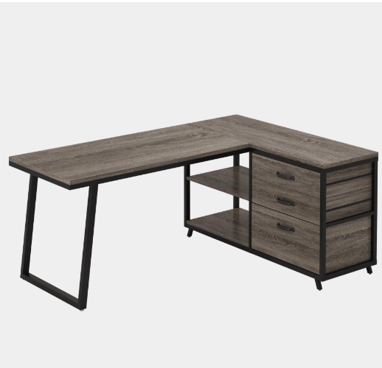 |  |  | 1 |  | 0.00
2 | Стіл офісний Комплектація: стільниця, тумба, ніжки металеві, траверси металеві, все для збірки Матеріал стільниці: ламінована ДСП Колір каркаса: чорний Колір стільниці: дуб золотий Тип столу: прямий Тип розміщення: універсальний Матеріал каркаса: метал Висота: 750 мм Ширина: 1200 мм Глибина: 700 мм Товщина стільниці: 18 мм | 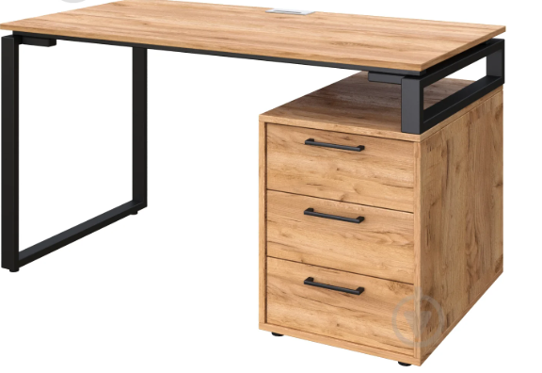 |  |  | 5 |  | 0.00
3 | Розкладний стіл для конференцій ДСП: 18 мм; Кромка: пластик 0,5; Колеса: пластикові на металевій основі; Опори: металеві – 710х60 мм (чорні). - повний розмір: 800х2750х730 (мм). | 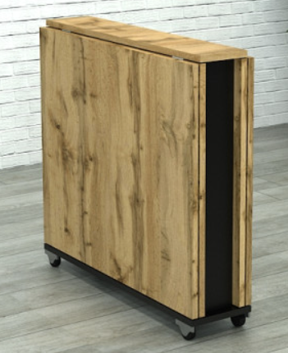 |  |  | 1 |  | 0.00
4 | Крісло керівника Матеріал виробу: пластик, екошкіра Матеріал каркаса: метал Колір каркаса: хром Колір оббивки: чорний Наповнювач: пінополіуретан Оббивка: штучна шкіра Основа: хрестовина з роликами Максимальне навантаження: 120 кг Особливості: механізм гойдання – Tilt (гойдання з фіксацією в початковому положенні) Матеріал коліс: пластик, гума Особливості: ортопедична спинка, на колесиках, м'які підлокітники, вбудований механізм гойдання Регулювання: висоти сидіння Висота крісла: 1110-1190 мм Висота сидіння: 340-420 мм Висота спинки: 770 мм Розмір сидіння: 540x560 мм Висота підлокітників: 250 мм Ширина:600 мм | 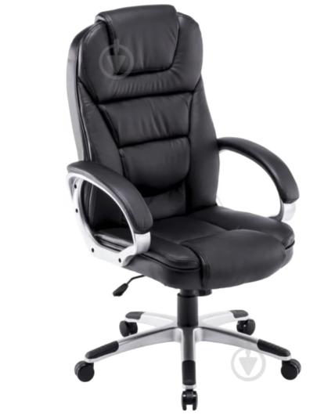 |  |  | 1 |  | 0.00
5 | Крісло офісне Матеріал виробу: тканина, пластик Матеріал каркаса: пластик Колір каркаса: чорний Колір оббивки: сірий Наповнювач: поролон Оббивка: тканина,сітка Конструкція:з підлокітниками, із спинкою, із сіткою, з колесами, з ергономічною спинкою Основа: хрестовина з роликами Максимальне навантаження: 120 кг Особливості: глибина сидіння: 50 см Матеріал коліс: пластик Особливості: дихаюча оббивка, пластикові ролики, жорсткі підлокітники, на колесиках Регулювання: висоти сидіння Висота крісла: 1240 мм Висота сидіння: 645 мм Ширина: 700 мм | 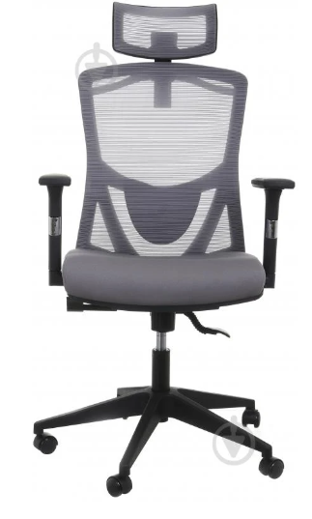 |  |  | 3 |  | 0.00
6 | Стілець офісний ширина сидіння 480 мм, висота сидіння 450 мм Матеріал виробу: тканина Колір каркаса: чорний Колір оббивки: сірий Матеріал каркаса: метал Наповнювач: пінополіуретан Висота спинки: 390 мм Конструкція: на ніжках, без коліс, із спинкою, без підлокітників Максимальне навантаження: 100 кг Регулювання: не передбачено | 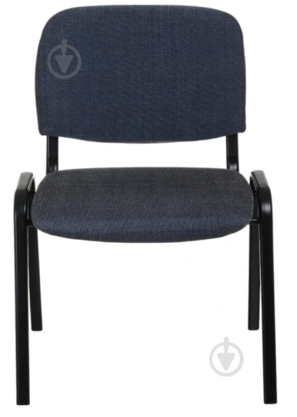 |  |  | 6 |  | 0.00
7 | Шафа-пенал Конструкція: дводверні Оснащення: шафа-пенал, з дверцятами, з полицями Ширина: 700 мм Висота: 2000 мм Глибина: 400 мм |  |  |  | 3 |  | 0.00
8 | Шафа для одягу Оснащення: з дверцятами та штангою Ширина: 600 мм Висота: 2000 мм Глибина: 400 мм |  |  |  | 1 |  | 0.00
9 | Контейнер для зберігання Особливості конструкції: з кришкою Тип розташування: настільні Матеріал: поліпропілен Колір виробника: прозорий Висота: 282 мм Ширина: 555 мм Глибина: 390 мм Об'єм: 47 л | 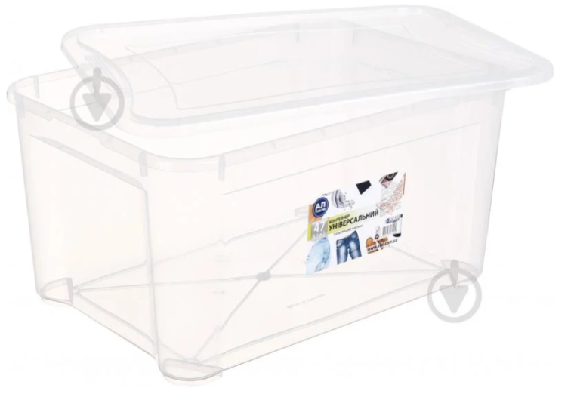 |  |  | 4 |  | 0.00
10 | Фліпчарт Тип: односторонній Вид: магнітно-маркерна Комплектація: дошка, штатив-тринога, плакатотримач, лоток для приладдя Розмір: 70x100 см Додаткові характеристики: рамка із алюмінію, підставка-тринога з регулюванням кута нахилу, опори мають пластикові елементи, які оберігають підлогу від пошкоджень, поверхня біла лакована магнітна для письма маркерами і кріплення інформації магнітами | 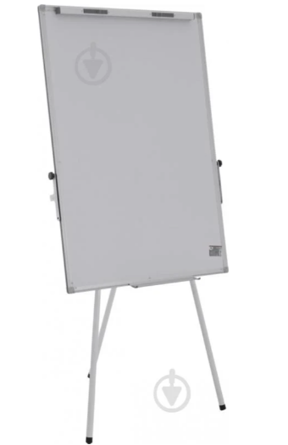 |  |  | 1 |  | 0.00
Всього вартість пропозиції, грн* |  |  |  |  |  | 0.00
* Товариство Червоного Хреста України є громадською неприбутковою організацією і просить надати максимальні знижки на товар, вказаний у ціновій пропозиції.
** Закупівля здійснюється одним лотом.
Умови оплати: ____________ (прописати)
Термін поставки: __________________ календарних днів (прописати)
Примітка: вартість одиниці продукції та загальну вартість пропозиції потрібно заповнювати у гривнях, зазначаючи цифрове значення, яке має не більше двох знаків після коми.
Ми погоджуємось, що всі витрати, пов’язані з доставкою товару, завантажувально-розвантажувальними роботами, здійснюються за рахунок Постачальника за наданою адресою.
Ми погоджуємося та ознайомлені з умовами типового Договору ТЧХУ (Додаток №2 до Запиту).
Ми погоджуємося з умовами, що Замовник має право розділити дану закупівлю між декількома постачальниками за умови наявності більш вигідних умов на різні позиції.
Ми погоджуємося з умовами, що Ви можете відхилити нашу чи всі надані пропозиції, та розуміємо, що Ви не обмежені у прийнятті будь-якої іншої пропозиції з більш вигідними для Вас умовами.
Ми погоджуємось зафіксувати цінову пропозицію протягом 90 календарних днів з моменту подачі
Подаючи свою пропозицію ми підтверджуємо повну комплектацію та відповідність умовам зазначеним в Запиті.
Учасники повинні надсилати цінові пропозиції з підписом і печаткою (за наявності)

 | Керівник організації/ФОП:____________________________ ( ____________________)
 | МП підпис ПІБ

